Урок8
1
 | Jira

2
Тяжкість - Критична/Пріоритетна - Низька
Не правильна інтеграція Гугл-аналітики, якщо нею не завжди користується менеджмент, але вона присутьня
З'явився новий формат фото, але він не підтримується застосунком для обміну фото котиків

Ступінь тяжкості - Незначна / Пріоритет - Вища
Не завантажується один з форматів відео з котиками
Порушена сітка розташування фото котиків при різній орієнтації екрану

3

АКТУАЛІЗАЦІЯ
ПРИЗНАЧЕНИЙ
розробнику
ВІДКРИТИЙ
ВИПРАВЛЕНИЙ
ТЕСТ
ПОВТОРНО ВІДКРИТИЙ
ПЕРЕВІРЕНИЙ
ЗАКРИТИЙ
ДУБЛИКАТ
ВІДХИЛЕНИЙ
НОВИЙ
Тестувальник знайшов баг та успішно заніс його до системи

Визначаємо актуальність помилки та доцільність її виправлення в наступній збірці
Якщо актуальний - передаємо відповідному розробнику для виправлення
Якщо не актуально - відкладаємо до слушного часу

Призначаємо розробника для виправлення багу

Аналіз на серйозність та пріоритетність
Також перевіряється на наявність дублікату - такого ж але раніше відкритого багу
Баг може бути і відхилений через те, що може вважатися і не помилкою

Розробник виправив баг. Це потребує перевірки тестувальником

Ре-тестинг для перевірки виправлення багу та чи не вплинуло це на інші частини продукту
Якщо дефект не виправлений, або є вплив на інші частини продукту - повторно відкриваємо

Якщо баг усунено та немає впливу на інші частини продукту - присвоюємо статус верифікованого

Баг вважається закритим, якщо після виконання відповідного набору тест-кейсів підтверджено відсутність багу та нема впливу на інші частини продукту

Урок14
1
 | Протестуй сайт https://www.headhunterhairstyling.com/, знайшовши 3 баги
Headhunter Hairstyling | Contact Us |  | В підвалі у полі соцмереж стара піктограма твітеру

2
 | Створи єдиний HTML-документ з підключенням в ньому стилів трьома різними способами: В середині специфічного тегу (inline) В розділі "HEAD" У зовнішньому .css файлі
https://criptomir.github.io/QA135/

На цій сторінці використана зовнішня таблиця стилів
На цій сторінці при натисканні на посилання в розділі "Мої проекти"/Моя перша сторінка B відкриється інша сторінка з внутрішнім стилізуванням.

3
 | Перевір відображення створеного документа в різних браузерах. 3.1. Коротко опиши різницю у відображенні елементів.

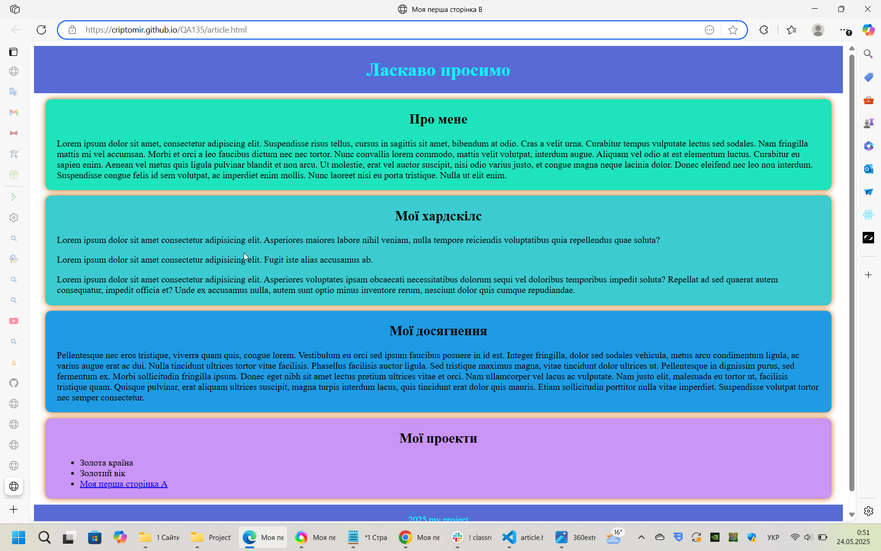
 |  |  | Microsoft Edge

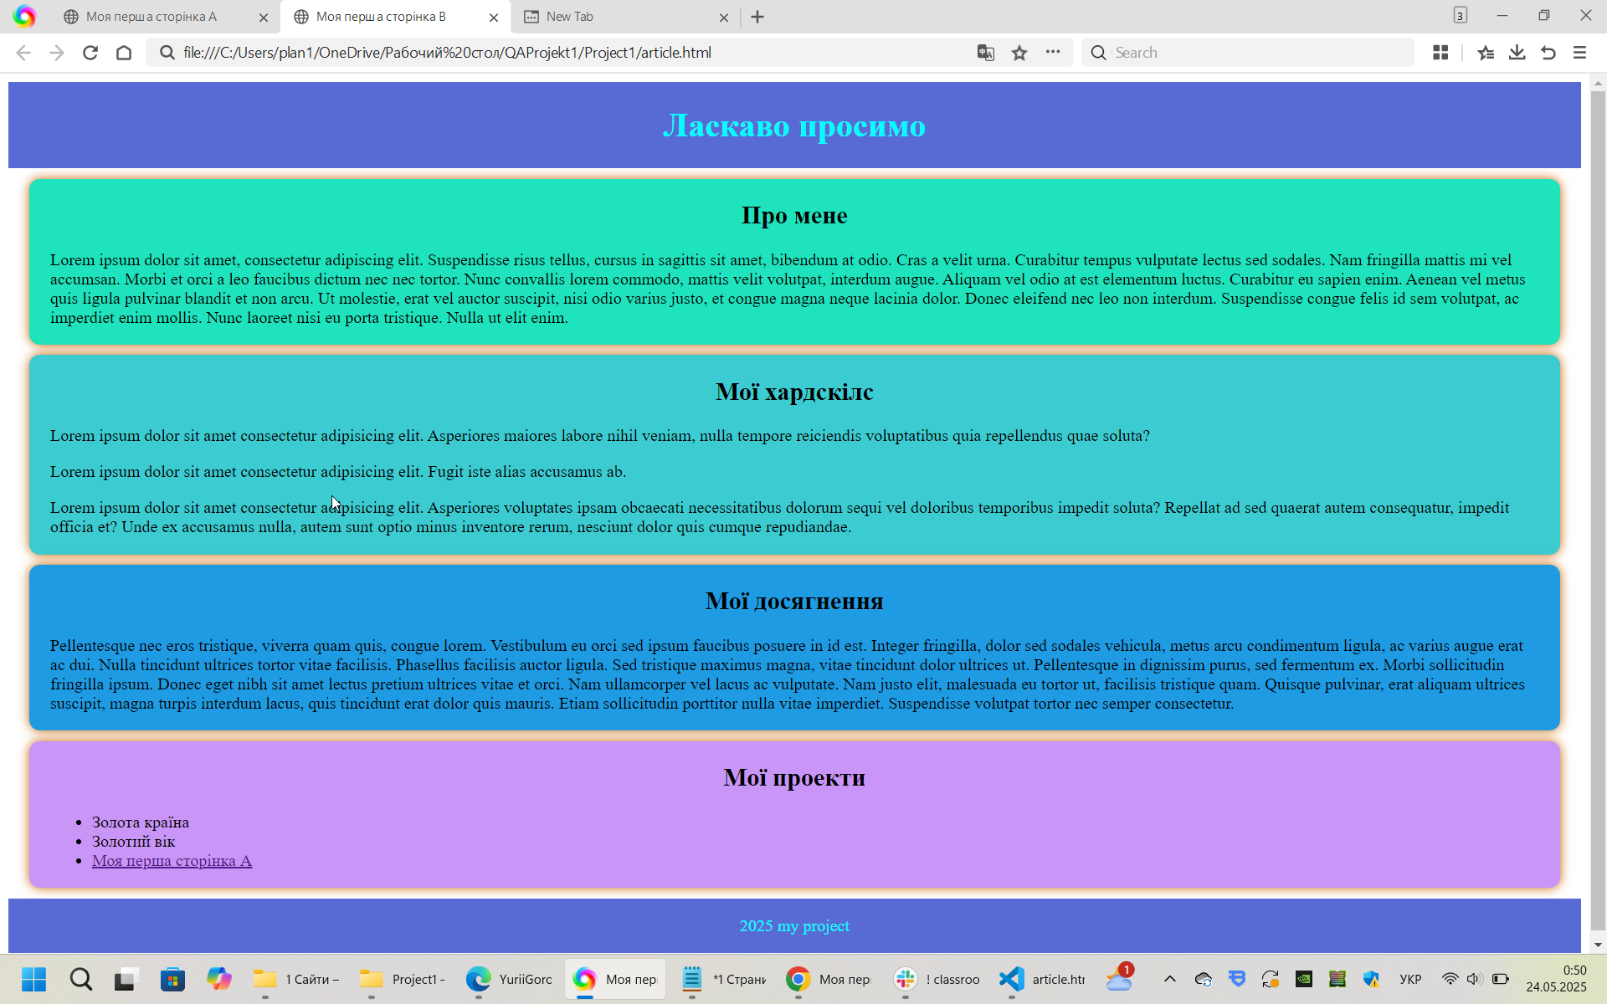
 |  |  | 360 Extreme Browser

 |  |  | Трошки зменшений масштаб відображення сторінки, ніж в інших браузерах

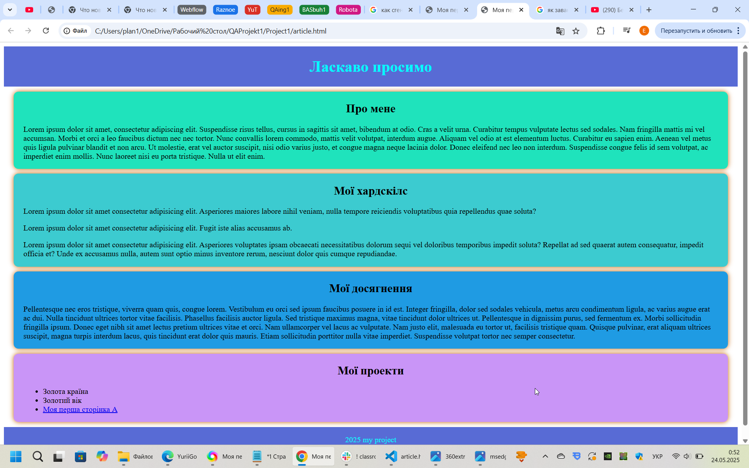
 |  |  | Гугл Хром

